RESUMEN
INTEGRANTES | NÚMERO DE DOCUEMTOS
BRA | 34
RMM | 34
JAGC | 35
JAGB | 41
GVV | 21
ESTRATEGIA Y LANZAMIENTO | 35
CICLO 1 | 130
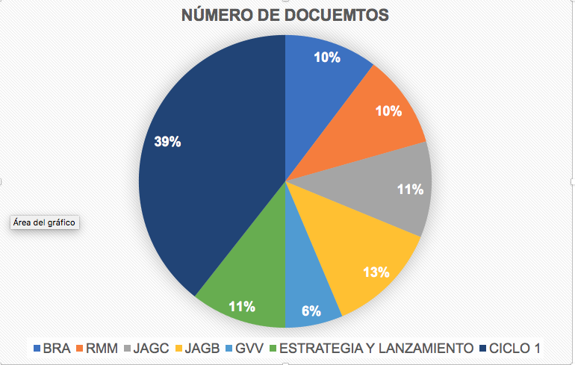
TOTAL | 165

Ciclo1
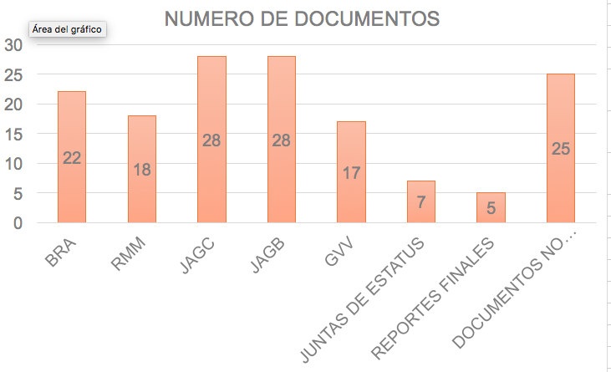
INTEGRANTES/DOCUMENTOS | NUMERO DE DOCUMENTOS | Lanzamiento y Estrategia
BRA | 22 | 35
RMM | 18
JAGC | 28
JAGB | 28
GVV | 17
JUNTAS DE ESTATUS | 7
REPORTES FINALES | 5
DOCUMENTOS NO PLANEADOS | 25
Total | 130

Avance
Total de documentos Baseline
Total de documentos Baseline
SEMANAS | ANTES | DESPUES
1 | 35 | 41
2 | 41 | 76
3 | 76 | 137
4 | 137 | 153
5 | 153 | 165

